記入例
①貴社情報 |  |  |  |  |  |  |  |  |  |  |  |  |  | ③画像欄
仕入先名 |  | 松吉医科器械株式会社 |  |  |  | 部署 | 商品部 |  |  |  |  |  |  | 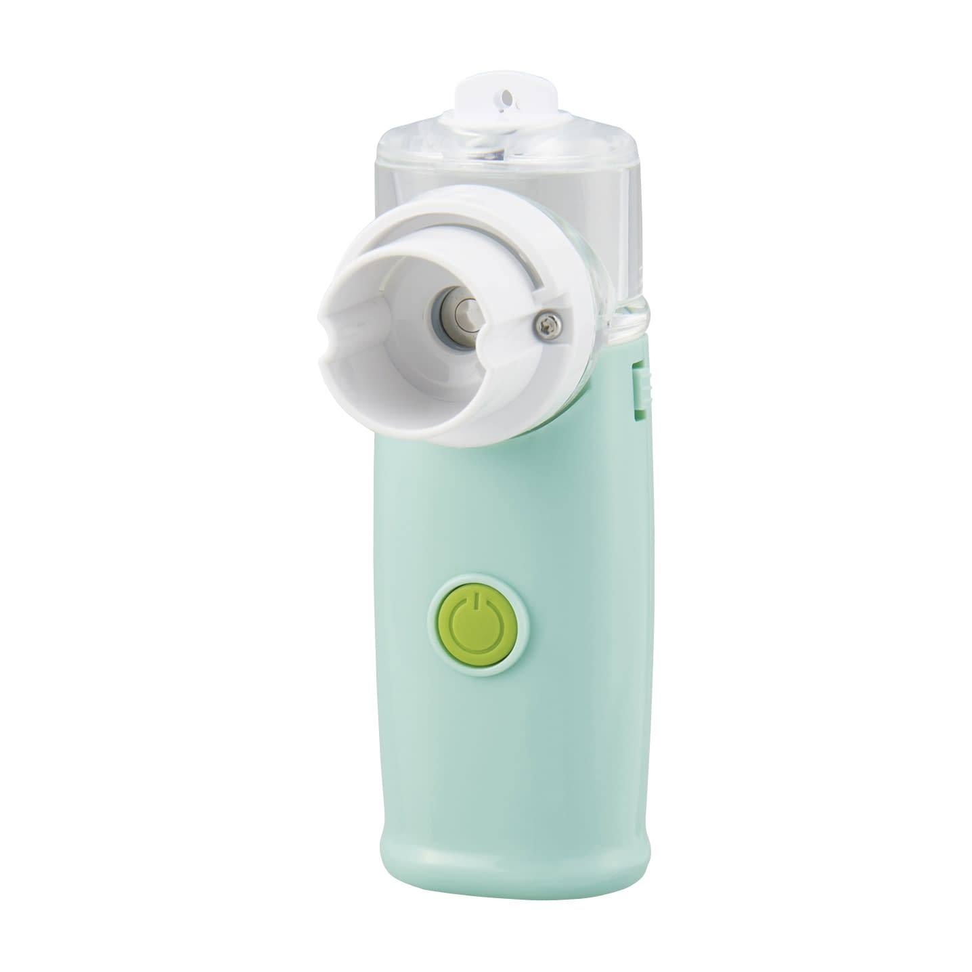 商品イメージ（画像）
担当者名 |  | 松吉 太郎 |  |  |  | E-MAIL | shohin@matsuyoshi.co.jp
TEL |  | 03-5816-8809 |  |  |  | FAX | 03-5816-8820

②商品概要
1.発売日 |  | 発売中 | 発売予定日 |  |  | 2.WEB販売 （amazon・楽天等のEC） | 可
3.商品名 |  | ポケットネブ
4.商品説明 |  | ●ポケットサイズの優秀ネブライザーです。 ●小型軽量で携帯に便利です。
 |  | ●動作音が静かなメッシュ式。 ●下に向けても噴霧が可能で、向きを選ばず薬液をしっかり使い切ります。
 |  | ●省エネルギーのエコ設計仕様。

5.材質
6.付属品 |  | ノズルキャップ、吸入マスク成人用・小児用、軽量カップ（10ml）、専用ポーチ
7.構成品（セット内容）

8.送料又は設置費実費 |  |  | 9.受注生産 |  |  | 10.送料条件 | 1万円以上で送料無料
 |  |  |  |  |  |  | ※ 1万円以上で送料無料など

④商品仕様・価格情報 |  | 行数が足りない場合は行を追加して入力をお願いします。
No. | 後継品は “レ”チェック （現行2022-23カタログ掲載品に限る） | 1 |  | 2 | 3 |  |  | 4 |  |  | 5 |  |  |  |  |  | 6 |  | 7 | 8
 |  | 品番・型番 |  | 注文コード | 規格・カラー・容量 等 |  | サイズ | 個装入数 （例：10台/箱） |  |  | 価格(税抜) |  | 松吉への 通常納入価 | 掛率 | 松吉への カタログ掲載時 特別納入価 | 掛率 | 松吉への最小出荷単位 |  | JAN | 【医薬品分類】 8分類 | 【医療機器クラス分類・ 特定保守管理医療機器】 11分類
 |  |  |  |  | 項目 | 値 |  | 数量 | 単位1 （コ、本など） | 単位2 （袋、箱など） | 参考価格は レを入れる | 定価（参考） |  |  |  |  | 数量 | 単位 （袋、箱など）
1 |  | NEBU-100S |  |  | カラー | ホワイト | W35×D26×H98mm | 1 | 台 | 箱 |  | 7,300 | 6,205 | 0.85 | 5,840 | 0.80 | 1 | 箱 | 4535847020257 | 非該当 | クラスⅠ一般
2 |  | NEBU-100S |  |  | カラー | グリーン | W35×D26×H98mm | 1 | 台 | 箱 |  | 7,300 | 6,205 | 0.85 | 5,840 | 0.80 | 1 | 箱 | 4535847020264 | 非該当 | クラスⅠ一般
3
4
5
6
7
8
9
10
11
12
13
14
15

⑤オプション |  | オプションがある場合は下記に入力をお願いします。
No. | 後継品は “レ”チェック （現行2022-23カタログ掲載品に限る） | 1 | 2 | 3 |  |  |  | 4 |  |  | 5 |  |  |  |  |  | 6 |  | 7 | 8
 |  | 品番・型番 | 注文コード | 品名 | 規格・カラー・容量 等 |  | サイズ | 個装入数 （例：10コ/箱） |  |  | 価格(税抜) |  | 松吉への 通常納入価 | 掛率 | 松吉への カタログ掲載時 特別納入価 | 掛率 | 松吉への最小出荷単位 |  | JAN | 【医薬品分類】 8分類 | 【医療機器クラス分類・ 特定保守管理医療機器】 11分類
 |  |  |  |  | 項目 | 値 |  | 数量 | 単位1 （コ、本など） | 単位2 （袋、箱など） | 参考価格は レを入れる | 定価（参考） |  |  |  |  | 数量 | 単位 （袋、箱など）
1 |  | NEBU-100-MC01 |  | 薬液カップ |  |  |  | 1 | 個 | 箱 |  | 3500 | 2,975 | 0.85 | 2800 | 0.80 | 10 | 箱 | 4535847021162 | 非該当 | 非該当
2 |  | NEBU-100-ML01 |  | マスク（大） | 規格 | 大 |  | 1 | 個 | 袋 |  | 800 | 680 | 0.85 | 640 | 0.80 | 10 | 袋 | 4535847021179 | 非該当 | 非該当
3 |  | EBU-100-MS01 |  | マスク（小） | 規格 | 小 |  | 1 | 個 | 袋 |  | 800 | 680 | 0.85 | 640 | 0.80 | 10 | 袋 | 4535847021186 | 非該当 | 非該当
4 |  | NEBU-MC10 |  | 軽量カップ | 容量 | 10ml |  | 1 | 個 | 箱 |  | 250 | 213 | 0.852 | 200 | 0.80 | 10 | 箱 | 4535847021193 | 非該当 | 非該当
5 |  | NEBU-100-CB01 |  | 専用ポーチ |  |  |  | 1 | 個 | 箱 |  | 500 | 425 | 0.85 | 400 | 0.80 | 10 | 箱 | 4535847021209 | 非該当 | 非該当
6
7
8
9
10

